Cemig D (Índice)
RESULTADOS 2022

1.0 Dados operacionais
2.0 Dados Financeiros
3.0 Balanço Patrimonial

2.1 Receita Operacional
3.1 Ativo
1.1 Balanço de energia

1.2 Venda de energia por . . classe de consumo
2.2 Custos e despesas
operacionais
3.2 Passivo

1.3 Energia elétrica comprada . para revenda
2.3 LAJIDA
4.0 Demonstrações do Resultado
2.4 Resultado Financeiro
4.1 DRE

2.5 Endividamento

2.6 Investimentos
5.0 Demonstração do Fluxos de caixa

1.1 Balanço de Energia
1.1 BALANÇO DE ENERGIA ELETRICA
Fornecimento Bruto de Energia Elétrica

VOLTAR

RECURSOS TOTAIS |  | REQUISITOS TOTAIS
47.651 GWh |  | 47.651 GWh
Energia Comprada | 33,149 | Mercado Faturado (7) | 26,628
Itaipu | 5,596
Contratos Regulados (1) | 16,960
PROINFA (2) | 578
Contratos Bilaterais (3) | 1,363
Contrato Compra Energia Nuclear | 1,045
Contrato Cota Garantia Fisica | 7,606

 |  | Perdas - Rede Distribuição (5) | 6,176
Geração Injetada Diretamente |  | Perdas - Rede Básica | 484
na Rede de Distribuição (4) | 3,045
 |  | Vendas na CCEE | 14,363

Compra na CCEE | 11,457

1.2 Mercado de energia
1.2 VENDA DE ENERGIA POR CLASSE DE CONSUMO
Fornecimento Bruto de Energia Elétrica

VOLTAR

(Em milhares de Reais)
 | GWh |  | R$
 | 2022 | 2021 | 2022 | 2021
Residencial | 11,216,803 | 11,185,772 | 10,133,148 | 11,123,490
Industrial | 1,532,562 | 1,694,611 | 1,240,145 | 1,332,655
Comércio, serviços e outros | 4,541,506 | 4,143,117 | 5,024,343 | 4,612,943
Rural | 3,061,899 | 3,944,412 | 2,041,079 | 2,557,044
Poder público | 855,672 | 729,312 | 660,453 | 583,205
Iluminação pública | 1,138,039 | 1,225,733 | 534,658 | 717,978
Serviço público | 1,400,256 | 1,418,306 | 840,669 | 879,347
Subtotal | 23,746,737 | 24,341,263 | 20,474,495 | 21,806,662
Consumo próprio | 30,942 | 33,074 | - | -
Suprimento a outras Concessionárias | - | - | 59,673 | 913
Fornecimento não faturado líquido | - | - | (324,729) | (95,002)
Total | 23,777,679 | 24,374,337 | 20,209,439 | 21,712,573

1.3 EE comprada para revenda
1.3 ENERGIA ELÉTRICA COMPRADA PARA REVENDA

VOLTAR

(Em milhares de Reais)
 | Consolidado
 | 2022 | 2021
Energia de Itaipu binacional | 1,644,066 | 1,945,787
Contratos por cotas de garantia física | 972,986 | 875,489
Cotas das usinas de Angra I e II | 357,192 | 244,577
Energia de curto prazo - CCEE | 434,229 | 994,946
Contratos bilaterais | 492,855 | 417,728
Energia adquirida em leilão em ambiente regulado | 3,380,335 | 6,278,209
PROINFA | 597,815 | 400,638
Geração distribuída | 1,977,194 | 1,268,172
Créditos de PIS/Pasep e Cofins | (685,444) | (978,847)
 | 9,171,228 | 11,446,699

2.1 Receita
2.1 RECEITA OPERACIONAL

VOLTAR

(Em milhares de Reais)
 | Consolidado
 | 2022 | 2021
Fornecimento bruto de energia elétrica e receita de uso da rede - consumidores cativos | 20,209,439 | 21,712,573
Restituição de créditos de PIS/Pasep e Cofins aos consumidores - Realização | 2,360,056 | 1,316,995
Receita de uso da rede - consumidores livres | 3,715,074 | 3,473,193
Ativos e passivos financeiros setoriais líquidos | (1,146,559) | 2,146,043
Receita de construção de infraestrutura de distribuição | 3,193,092 | 1,802,361
Créditos de PIS/Pasep e Cofins a restituir aos consumidores | (829,783) | -
Ajuste de expectativa do fluxo de caixa do ativo financeiro indenizável da concessão | 39,369 | 53,751
Multa por violação de padrão indicador de continuidade | (94,035) | (70,948)
Transações no Mecanismo de Venda de Excedentes | 453,131 | 453,296
Outras receitas operacionais | 2,461,551 | 2,449,447
Tributos e encargos incidentes sobre as receitas | (9,442,619) | (10,992,030)
 | 20,918,716 | 22,344,681

2.2 Custos Despesas operaci
2.2 CUSTOS E DESPESAS OPERACIONAIS

VOLTAR

(Em milhares de Reais)
 | Consolidado
 | 2022 | 2021
Pessoal | 913,105 | 846,747
Participação de empregados e administradores no resultado | 39,834 | 93,949
Obrigações pós-emprego | 419,634 | (18,601)
Materiais | 118,127 | 64,961
Serviços de terceiros | 1,419,838 | 1,221,938
Amortização | 699,950 | 642,051
Amortização direito de uso - arrendamento | 38,075 | 40,544
Provisões (reversões) para contingências | 267,590 | 47,326
Perdas esperadas com créditos de liquidação duvidosa (reversão) (1) | 131,209 | 150,867
Outras despesas operacionais, líquidas | 247,633 | 236,907
 | 4,294,995 | 3,326,689

2.3 LAJIDA
2.3 LAJIDA

VOLTAR

LAJIDA - R$ milhões | Consolidado
 | 2022 | 2021 | Var %
Lucro líquido do exercício | 443 | 1,701 | (73.96)
Despesa com imposto de renda e contribuição social | (67) | 655 | -
Resultado financeiro líquido | 1,115 | 8 | -
Amortização | 738 | 683 | 8.05
= Lajida | 2,229 | 3,047 | (26.85)
Devolução de Créditos de PIS/Pasep e Cofins sobre ICMS a consumidores | 830 | - | -
Reversão de Provisões Tributárias - INSS s/ PLR | (42) | (89) | (52.81)
Baixa do saldo da obrigação pós emprego do seguro de vida | - | (309) | -
TARD relacionado a uso de infraestrutura | (145) | - | -
Provisões Tributárias - Indenização do Anuênio | 98 | - | -
Alteração na estimativa das perdas de créditos esperadas | (131) | - | -
Ganho no MVE - Mecanismo de Venda de Excedentes, líquido de tributos | (204) | - | -
= Lajida ajustado | 2,635 | 2,649 | (0.53)

2.4 Resultado Financeiro
2.4 RESULTADO FINANCEIRO

VOLTAR

(Em milhares de Reais)
 | Consolidado
 | 2022 | 2021
RECEITAS FINANCEIRAS
Renda de aplicação financeira | 113,525 | 78,459
PIS/Pasep e Cofins incidentes sobre receitas financeiras | (15,184) | (35,615)
Acréscimos moratórios de contas de energia | 324,821 | 452,921
Variações cambiais de Itaipu | 16,722 | -
Variações monetárias | 57,055 | 27,629
Variação monetária depósitos judiciais | 48,243 | 18,791
Variação monetária - CVA | 185,121 | 63,907
Outras | 60,582 | 51,263
 | 790,885 | 657,355
DESPESAS FINANCEIRAS
Encargos de empréstimos e debêntures | (265,267) | (196,722)
Amortização do custo de transação | (2,655) | (1,788)
Encargos de variação monetária - Forluz | (28,800) | (50,428)
Variações cambiais de Itaipu | - | (26,757)
Variação monetária de empréstimos e debêntures | (162,341) | (285,357)
Atualização PIS/Pasep e Cofins a restituir | (1,335,034) | (25,404)
Variação monetária de P&D e PEE | (36,850) | (11,800)
Variação monetária de arrendamentos | (20,182) | (19,222)
Outras variações monetárias | (24,932) | (23,072)
Outras | (30,069) | (24,337)
 | (1,906,130) | (664,887)
RESULTADO FINANCEIRO LÍQUIDO | (1,115,245) | (7,532)

2.5 Endividamento
2.5 ENDIVIDAMENTO

VOLTAR

(Em milhares de Reais)
 | 2023 | 2024 | 2025 | 2026 | 2027 | 2018 em diante | Total
Indexadores
IPCA (1) | 334,368 | 291,100 | 1,221,739 | 930,640 | - | 505,986 | 3,283,833
UFIR/RGR (2) | 2,380 | - | - | - | - | - | 2,380
CDI (3) | 547,793 | 269,999 | - | - | 500,000 | - | 1,317,792
Total por Indexadores | 884,541 | 561,099 | 1,221,739 | 930,640 | 500,000 | 505,986 | 4,604,005
(-) Custos de transação | (746) | (413) | (1,839) | (1,759) | (962) | (10,240) | (15,959)
(-) Deságio | - | - | (5,850) | (5,850) | - | (348) | (12,048)
Total geral | 883,795 | 560,686 | 1,214,050 | 923,031 | 499,038 | 495,398 | 4,575,998

2.6 Investimentos
2.6 INVESTIMENTOS

VOLTAR

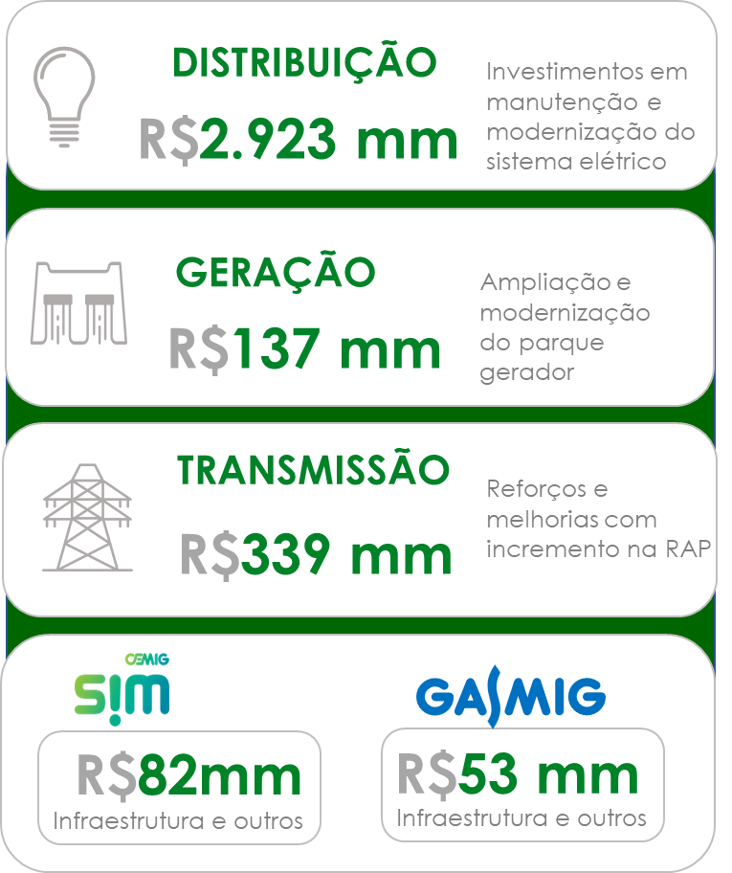
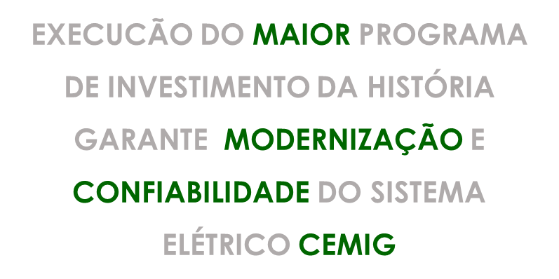

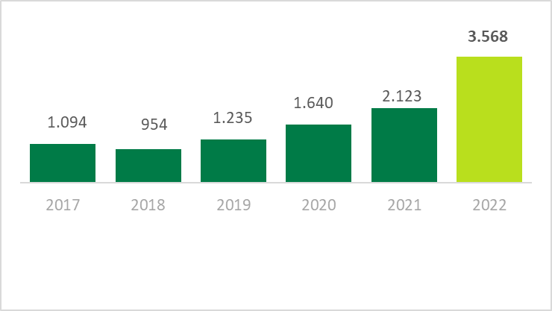
3,3 X

3.1 BP (Ativo)
3.1 BALANÇOS PATRIMONIAIS ATIVO

VOLTAR

(Em milhares de Reais)
 | Consolidado
 | 2022 | 2021
Circulante
Caixa e equivalentes de caixa | 440,700 | 198,694
Títulos e valores mobiliários | 279,717 | 342,243
Consumidores e revendedores | 2,761,370 | 3,021,976
Concessionários - transporte de energia | 333,642 | 264,910
Tributos compensáveis | 1,828,665 | 1,907,198
Imposto de renda e contribuição social a recuperar | - | 45,363
Estoques | 30,259 | 29,963
Contribuição de iluminação pública | 207,286 | 233,315
Reembolso subsídios tarifários | 90,923 | 287,420
Subvenção baixa renda | 62,479 | 46,540
Ativos setoriais da concessão | 746,031 | 1,221,433
Outros ativos | 209,817 | 161,923
Total do circulante | 6,990,889 | 7,760,978

Não circulante
Títulos e valores mobiliários | 1,052 | 69,125
Imposto de renda e contribuição social diferidos | 2,119,494 | 1,656,651
Tributos compensáveis | 540,281 | 1,197,692
Imposto de renda e contribuição social a recuperar | 76,278 | 68,967
Depósitos vinculados a litígios | 651,279 | 619,772
Concessionários - transporte de energia | 43,386 | 48,148
Outros ativos | 17,327 | 13,352
Ativos setoriais da concessão | 198,059 | 926,115
Ativos financeiros relacionados à infraestrutura | 1,369,652 | 683,729
Ativos de contrato | 1,849,852 | 1,926,652
Intangíveis | 11,314,918 | 9,449,638
Arrendamentos - direito de uso | 240,178 | 176,809
Total do não circulante | 18,421,756 | 16,836,650
Ativo total | 25,412,645 | 24,597,628

3.2 BP (Passivo)
3.2 BALANÇOS PATRIMONIAIS PASSIVO

VOLTAR

(Em milhares de Reais)
 | Consolidado
 | 2022 | 2021
Circulante
Empréstimos e debêntures | 883,795 | 875,254
Fornecedores | 1,929,723 | 2,019,994
Impostos, taxas e contribuições | 538,690 | 226,823
Imposto de renda e contribuição social | 88,043 | -
Salários e encargos sociais | 162,661 | 141,428
Encargos regulatórios | 393,389 | 499,178
Participação dos empregados e administradores no resultado | 52,273 | 87,116
Obrigações pós-emprego | 274,904 | 244,559
Contribuição de iluminação pública | 312,475 | 357,106
Contas a pagar relacionado a energia gerada por consumidores | 455,273 | 236,000
Passivos setoriais da concessão | - | 51,359
Juros sobre capital próprio e dividendos a pagar | 504,052 | 916,961
PIS/Pasep e Cofins a ser restituído a consumidores | 1,154,798 | 704,025
Arrendamentos - obrigações | 43,602 | 49,261
Outros passivos | 325,837 | 250,829
Total do circulante | 7,119,515 | 6,659,893

Não circulante
Empréstimos e debêntures | 3,692,203 | 3,371,907
Provisões | 1,342,624 | 1,203,590
Obrigações pós-emprego | 3,550,093 | 3,928,836
Encargos regulatórios | 55,437 | 197,457
PIS/Pasep e Cofins a serem restituídos a consumidores | 1,632,200 | 2,132,289
Juros sobre capital próprio e dividendos a pagar | 679,794 | -
Arrendamentos - obrigações | 216,271 | 141,751
Outros passivos | 19,248 | 19,239
Total do não circulante | 11,187,870 | 10,995,069
Total do passivo | 18,307,385 | 17,654,962

Patrimônio líquido
Capital social | 5,371,998 | 5,371,998
Reservas de lucros | 3,270,982 | 3,404,039
Ajustes de avaliação patrimonial | (1,537,720) | (1,833,371)
Total do patrimônio líquido | 7,105,260 | 6,942,666
Total do passivo e do patrimônio líquido | 25,412,645 | 24,597,628

4.1 DRE
4.1 DEMONSTRAÇÕES DOS RESULTADOS
2022

VOLTAR

(Em milhares de Reais, exceto resultado por ação)
 | Consolidado
 | 2022 | 2021
Receita | 20,918,716 | 22,344,681

Custos operacionais
Custo com energia elétrica | (11,938,473) | (14,852,695)
Custo de construção de infraestrutura de distribuição | (3,193,092) | (1,802,361)
Custos de operação | (2,717,273) | (2,481,608)
 | (17,848,838) | (19,136,664)

Lucro bruto | 3,069,878 | 3,208,017

Despesas operacionais
Perdas de créditos esperadas - PCE | (108,141) | (130,175)
Despesas gerais e administrativas | (808,006) | (434,976)
Outras despesas operacionais, líquidas | (661,575) | (279,930)
 | (1,577,722) | (845,081)

Resultado operacional antes do resultado financeiro e dos tributos sobre o lucro | 1,492,156 | 2,362,936
Receitas financeiras | 790,885 | 657,355
Despesas financeiras | (1,906,130) | (664,887)
Resultado antes do imposto de renda e contribuição social | 376,911 | 2,355,404

Imposto de renda e contribuição social correntes | (548,585) | (632,400)
Imposto de renda e contribuição social diferidos | 615,149 | (22,463)
Lucro líquido do exercício | 443,475 | 1,700,541
Lucro básico e diluído por ação (em R$) | 0.19 | 0.72

5. Fluxo de caixa
5.0 DEMONSTRAÇÕES DOS FLUXOS DE CAIXA
2022

VOLTAR

(Em milhares de Reais)
 | Consolidado
 | 2022 | 2021
FLUXO DE CAIXA DAS ATIVIDADES OPERACIONAIS
Lucro líquido do exercício | 443,475 | 1,700,541
AJUSTES:
Obrigações pós-emprego | 448,434 | 31,827
Amortização | 738,025 | 682,595
Perdas de créditos esperadas | 108,141 | 130,175
Demais provisões | 397,377 | 68,018
Ajuste de ativos em curso | 595 | 10,937
Valor residual líquido de ativos financeiros da concessão e intangível baixados | 57,513 | 22,157
Restituição de créditos de PIS/Pasep e Cofins aos consumidores - Realização | (2,360,056) | (1,316,995)
Juros e variações monetárias | 1,565,854 | 419,100
Ajuste de expectativa do fluxo de caixa do ativo financeiro da concessão | (39,369) | (53,751)
Amortização do custo de transação de empréstimos | 2,655 | 1,788
Conta de compensação de variação de valores de itens da “parcela A” (CVA) e outros componentes financeiros | 1,146,559 | (2,146,043)
Imposto de renda e contribuição social diferidos | (615,149) | 22,463
 | 1,894,054 | (427,188)
(Aumento) redução de Ativos
Consumidores e revendedores | 152,465 | (42,502)
Concessionários - transporte de energia | (63,970) | (21,433)
Conta de compensação de variação de valores de itens da “parcela A” (CVA) e outros componentes financeiros | 190,661 | -
Tributos compensáveis | 692,490 | (47,268)
Imposto de renda e contribuição social a recuperar | (375,520) | (51,631)
Depósitos vinculados a litígios | 16,736 | (73,353)
Ativos financeiros e de contrato da concessão | 91,607 | -
Contribuição de iluminação pública | 26,029 | (53,909)
Reembolso subsídios tarifários | 196,497 | (204,804)
Subvenção baixa renda | (15,939) | (3,468)
Outros | (183,374) | (46,918)
 | 727,682 | (545,286)
Aumento (redução) de passivos
Fornecedores | (106,993) | 209,630
Impostos, taxas e contribuições | 1,159,636 | 872,269
Imposto de renda e contribuição social a pagar | 548,585 | 632,400
Salários e encargos sociais | 21,233 | 2,984
Contribuição de iluminação pública | (44,631) | 52,237
Encargos regulatórios | (246,387) | 194,702
Obrigações pós-emprego | (348,875) | (305,289)
Provisões | (128,556) | (90,498)
Participação dos empregados e administradores no resultado | (34,843) | 13,425
Outros | 334,141 | 202,228
 | 1,153,310 | 1,784,088
Caixa gerado pelas atividades operacionais | 3,775,046 | 811,614
Juros de empréstimos e debêntures pagos | (310,066) | (222,710)
Juros de arrendamento pagos | (2,555) | (2,328)
CAIXA LÍQUIDO GERADO PELAS ATIVIDADES OPERACIONAIS | 3,462,425 | 586,576

FLUXO DE CAIXA DAS ATIVIDADES DE INVESTIMENTO
Em Títulos e Valores Mobiliários - aplicação financeira | 130,599 | 2,165,122
No intangível | (187,121) | (49,635)
No ativo de contrato | (3,056,452) | (1,739,885)
CAIXA LÍQUIDO CONSUMIDO (GERADO) PELAS ATIVIDADES DE INVESTIMENTO | (3,112,974) | 375,602

FLUXO DE CAIXA DAS ATIVIDADES DE FINANCIAMENTO
Obtenção de empréstimos e debêntures | 1,000,000 | -
Custo de transação | (12,478) | -
Pagamento de arrendamento | (51,792) | (56,211)
Pagamento de empréstimos e debêntures | (820,008) | (1,123,574)
Juros sobre capital próprio e dividendos pagos | (223,167) | (242,744)
CAIXA LÍQUIDO CONSUMIDO PELAS ATIVIDADES DE FINANCIAMENTO | (107,445) | (1,422,529)

VARIAÇÃO LÍQUIDA DO CAIXA E EQUIVALENTES DE CAIXA | 242,006 | (460,351)
Caixa e equivalentes de caixa no início do exercício | 198,694 | 659,045
CAIXA E EQUIVALENTES DE CAIXA NO FINAL DO EXERCÍCIO | 440,700 | 198,694

